C V 1 - j21 HH SH

Statistisches Amt
für Hamburg und Schleswig-Holstein

 | STATISTISCHE BERICHTE
 | Kennziffer: C V 1 - j 21 HH - SH

 | Forstwirtschaftliche Bodennutzung
 | – Holzeinschlagstatistik –
 | in Hamburg und Schleswig-Holstein 2021

 | endgültiges Ergebnis

 | Herausgegeben am: 13. März 2023

Abb. 1
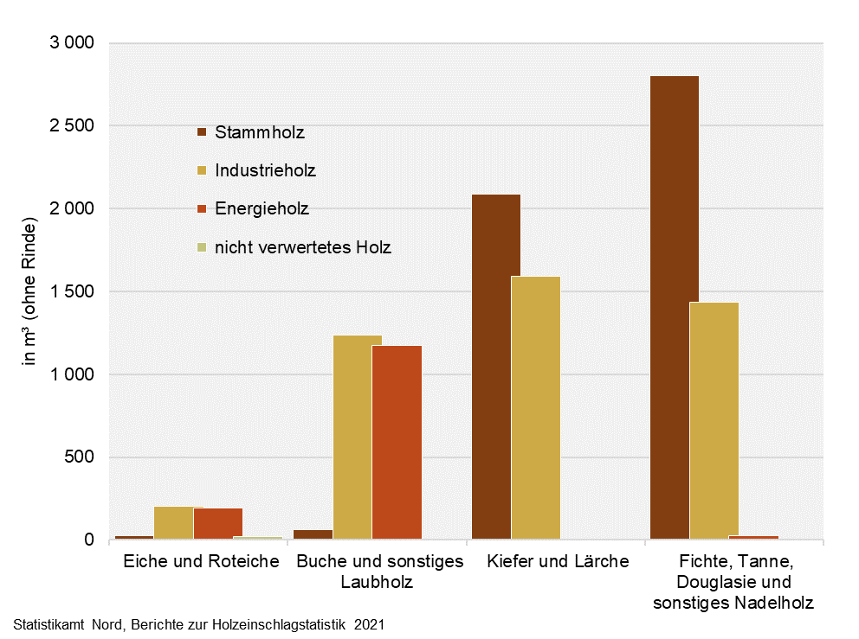
Abb. 1 Gesamt-Holzeinschlag in Hamburg 2021 nach Holzsorten und Holzarten
– in m³ (ohne Rinde) –

Abb. 2
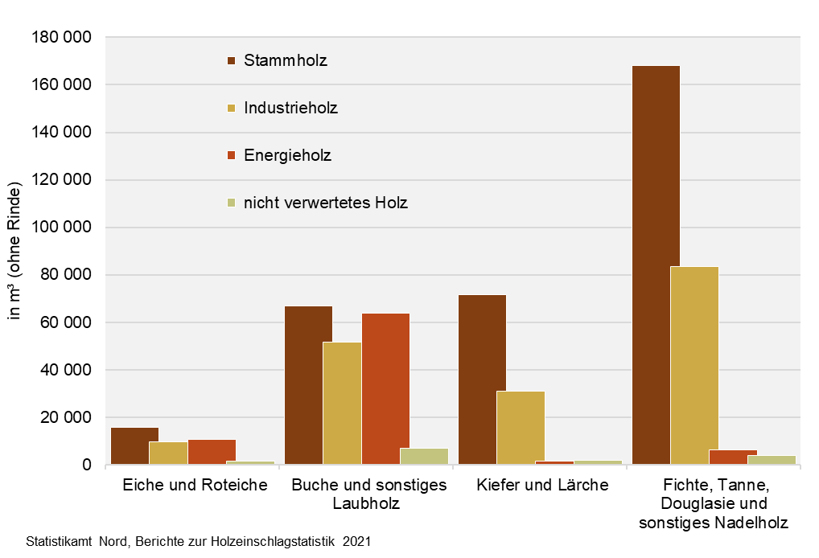
Abb. 2 Gesamt-Holzeinschlag in Schleswig-Holstein 2021 nach Holzsorten und Holzarten
– in m³ (ohne Rinde) –

Abb. 3a + 3b
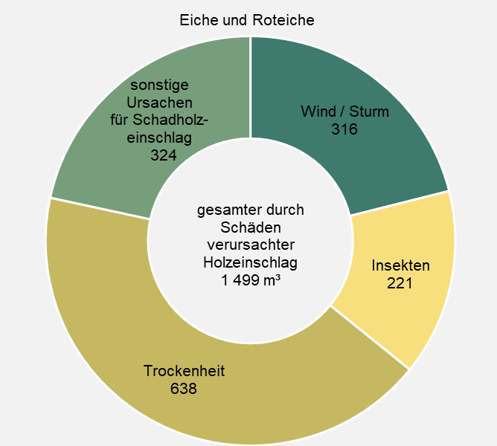
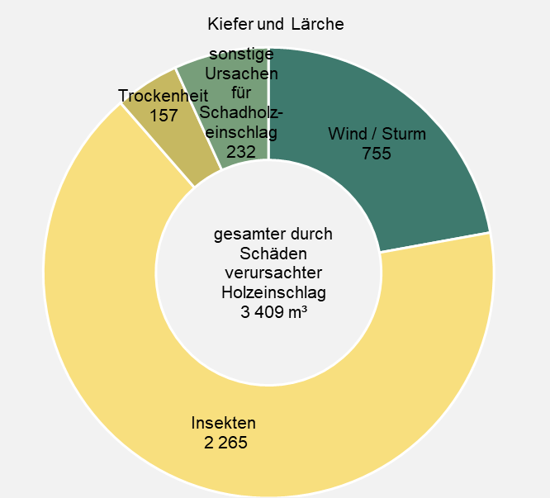
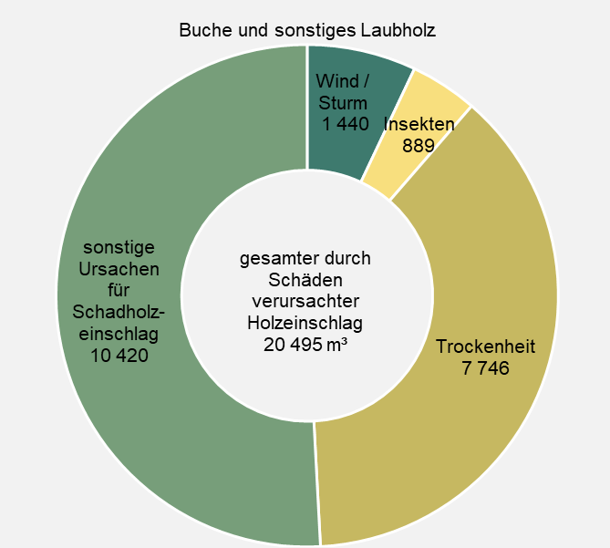
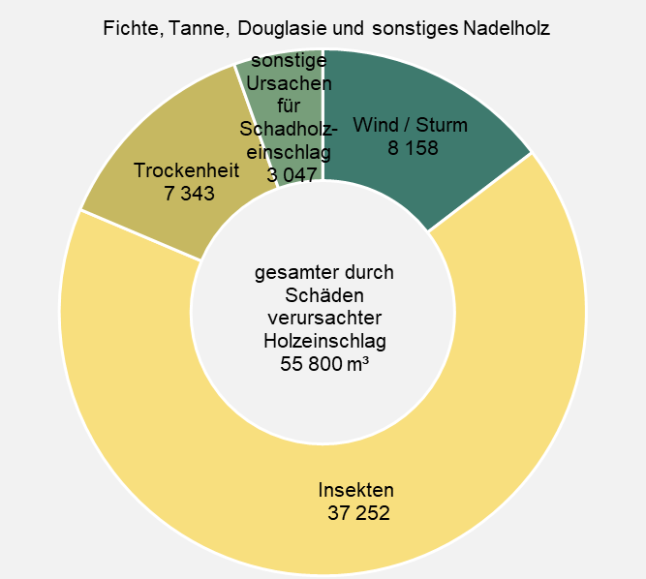
Abb. 3a Durch Schäden verursachter Holzeinschlag in Schleswig-Holstein 2021 nach Einschlagursachen und Holzartengruppen, hier Laubholz | Abb. 3b Durch Schäden verursachter Holzeinschlag in Schleswig-Holstein 2021 nach Einschlagursachen und Holzartengruppen, hier Nadelholz
– in m³ (ohne Rinde) – | – in m³ (ohne Rinde) –

Abb. 4
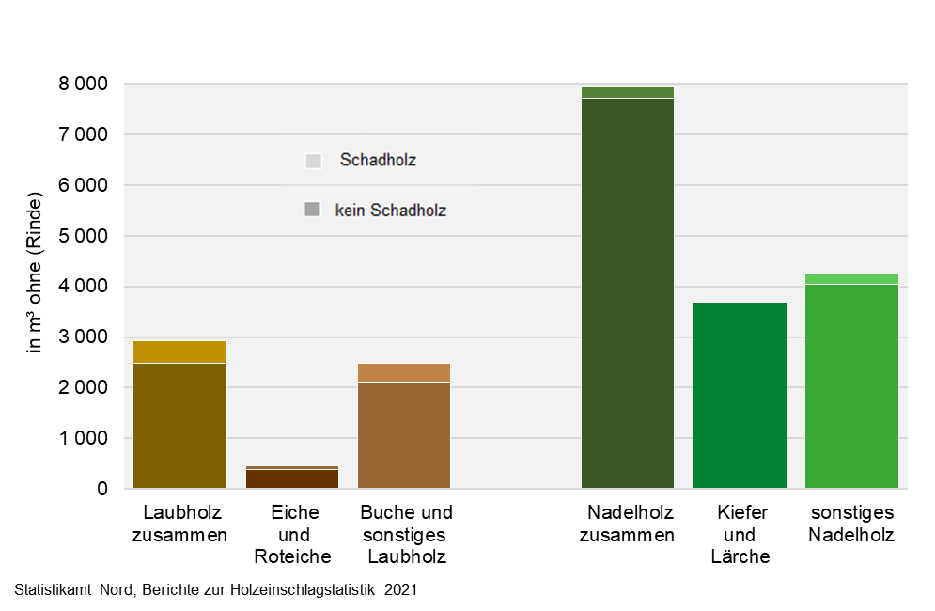
Abb. 4 Anteil des durch Schäden verursachten Holzeinschlags in Hamburg 2021
– in m³ (ohne Rinde) –

Abb. 5
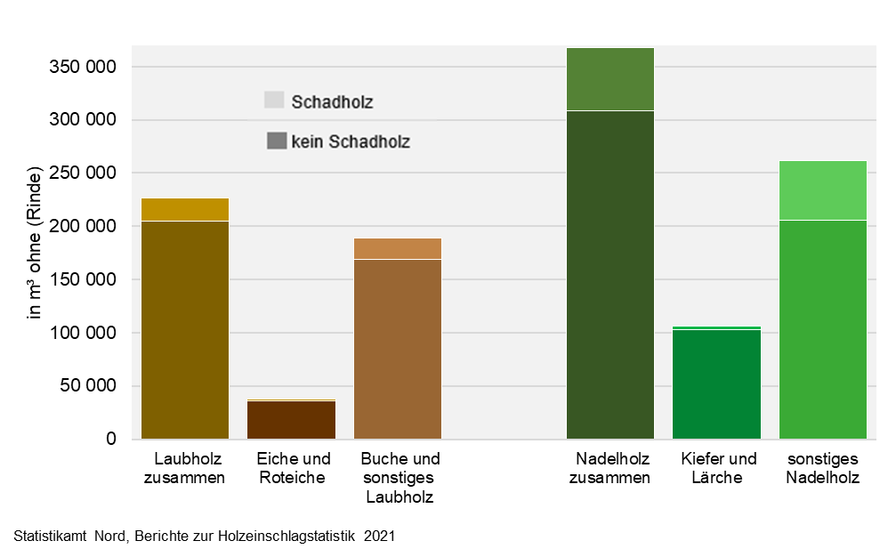
Abb. 5 Anteil des durch Schäden verursachten Holzeinschlags in Schleswig-Holstein 2021
– in m³ (ohne Rinde) –

Abb. 6
Abb. 6 Anteil des durch Schäden verursachten Holzeinschlags in Deutschland und den Bundesländern 2021
– in Prozent des gesamten Holzeinschlags und in 1000 m³ (ohne Rinde) –

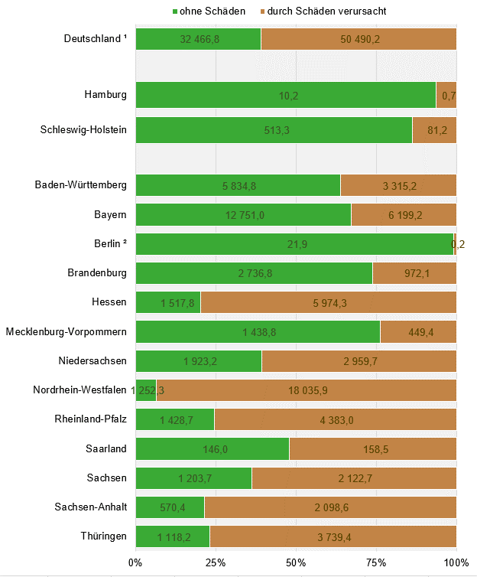

¹ Für Bremen werden keine Zahlen veröffentlicht.
² Die Angaben umfassen nur den Bestand der Berliner Forsten (=Landeswald, Teil des Staatswalds).

